Swim Lane
Swim Lane
 | Area:
 | Proceso: |  |  |  |  |  |  |  |  |  | Dueño de proceso: XXXXX XXXXXX |  |  | Version 1.0 |  | DD/MM/YY
INSTALACION
Inicio
Crear cuenta en Git Hub
Mandar solicitud al profesor
#1
Descargar Visual Studio Code y Git en laptop
#2
CLONACION Y CREACION DE BRANCH
#1A
git --version
YES
NO
Clonar Repositorio copiando el link
#3
Escribir git clone "link" del repositorio
#4
git checkout "nombre del alumno"
Escribir ls y cd para identificar la ruta
#5
YES
NO
Creacion de branch en el repositorio
#5
CREACION DE CARPETA
Crear carpeta con el numero de lista indicado
#6
Crear dentro de la carpeta carpeta "img", archivo "bibliografia.bib" y "nombre.text"
#7
git add*
NO
YES
git push
NO
YES
GIT IGNORE
Checar que estamos en nuestra branch
#8
Escribimos touch .ignore
#9
Parte izquierda debe de salir ".gitignore U"
YES
NO
 |  |  |  |  | x
Área 5
Copiar texto de gitignore y colocar el numero de lista indicado
#10
Los archivos se han guardado y la "u" desaparece
#11
Escribir git status
#12
END
 | Lean Academy ® Todos los derechos reservados Prohibida su reproducción total o parcial por cualquier método
Proceso | 1 | 2 | 3 | 4 | 5 | 6 | 7 | 8 | 9 | 10 | 11 | 12 | 13 | 14 | 15 | 16 | 17
Tiempo promedio | 0 min | 5 min | 30 segundos | 20 minutos | 1 min | 5 min | 20 segundos | 30 segundos | 30 segundos | 20 segundos | 1 minuto | 20 segundos | 10 segundos | 2 minutos |  | 10 segundos
VA/NVA/NNVA* | NNVA | VA | VA | VA | VA | VA | VA | VA | VA | VA | VA | VA | VA | VA |  | VA | NNVA
*Referencia: VA= Actividad de Valor Agregado NVA = Actividad de No Valor Agregado NNVA = No Valor Agregado Necesario
Proceso 1
#
Decisión 1
YES
NO
A
Fin
Nota 1
 |  |  |  |  |  | Símbolo
 |  |  |  |  |  | Nombre | Proceso | Decisión | Conector | Inicio/Fin | Líneas de Flujo | Nota | Actividad Manual | Cuello de botella

LSS International ® Todos los derechos reservados Prohibida su reproducción total o parcial por cualquier método

SMART
 |  | 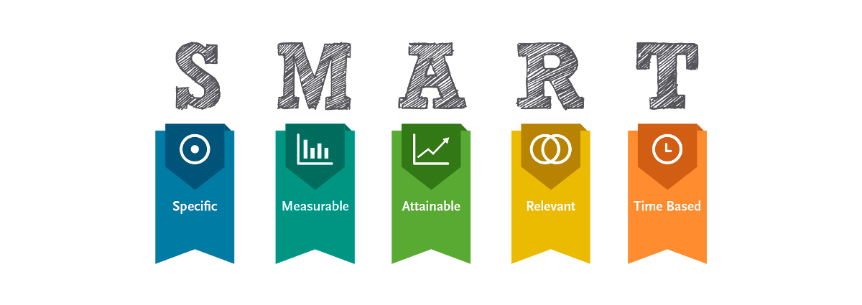
•Selecciona tu métrico de éxito que continuarás midiendo a lo largo de la implementación de tus propuestas.
•Establece el objetivo a alcanzar de tu métrico.
•Selecciona por lo menos un métrico secundario y uno consecuente que enfatice el métrico de éxito o principal.
•Utiliza los formatos SMART para la adecuada selección de métricos.
Siglas SMART | Descripción | Preguntas para el SMART | Objetivos SMART
S | Specific | ¿Qué quieres lograr? | Organizar tiempo e implantar las herramientas en casos reales para tener un semestre con aprendizaje y llevarlo acabo fuera de la materia
M | Measurable | ¿Cuándo se logrará la meta? | Se espera lograr al final de semestre y en materias que siguen en adelante
A | Attainable | ¿Cómo sabrás cuando has logrado tu objetivo? | Se sabra cuando ya se tenga un conocimiento muy bueno de como usar las herramientas y no tener complicaciones a la hora de implentarlas en casos reales
R | Relevant | ¿Cómo se puede lograr la meta? | Aplicar estas herramientas en cualquier evento real ya sea en vida escolar, personal o de trabajo
T | Timely | ¿La meta satisfarsera sus necesidades a corto y largo plazo? | Si ya que al tener estas herramientas tendremos muchos metodos para resolver problemas que se tengan dia a dia

Ishikawa
Ishikawa
 |  |  | Líder: | Serrano Martinez Yael Isaias
 |  |  | Proyecto: | Herramientas para la solucion de problemas en la materia de Sistema de Manufactura
 |  |  | Sponsor: | Luis Alberto Angeles Hurtado
 |  |  | Área: | Ingenieria Industrial
 |  |  | Fecha:

Mano de Obra (Estudiantes, Profesor)
Metodo
Maquinaria

Falta de un plan estructurado para aprender nuevas herramientas |  | Escasa preparación dehabilidades de autoaprendizaje |  |  | Dificultad para usar las plataformas

 |  |  | Baja interaccion de estudiantes y profesor |  | Equipos informáticos obsoletos o insuficientes
Enfoque teórico sin aplicación práctica
 |  |  | Desinteres de los estudiantes por los temas
Dejar las cosas para el ultimo dia |  |  |  |  |  | Baja familiaridad con software especializado
Falta de autoaprendizaje e iniciativa en la materia

Poca comunicación con alumnos |  |  | Falta de habilidades de gestión del tiempo

 | Proyecto complicado
 |  |  | Dificultad para priorizar tareas |  | Distracciones constantes en el lugar de estudio.

Pocas clases a lo largo del curso para dudas

 |  |  |  |  | Tension entre alumnos y profesor

Profesor
Habilidades Blandas
Medio Ambiente

LSS International ® Todos los derechos reservados Prohibida su reproducción total o parcial por cualquier método

Pareto
Pareto
 |  | Líder: | Serrano Martinez Yael Isaias
 |  | Proyecto: | Herramientas para la solucion de problemas en la materia de Sistema de Manufactura
 |  | Sponsor: | Luis Alberto Angeles Hurtado
 |  | Área: | Ingenieria Industrial
 |  | Fecha:

Coloca aquí el título del gráfico
 | Datos recolectados |  | Porcentaje acumulado
Intalar Git y VSC | 5 | P1 | 0.17182130584
#¡REF! | 4 | P2 | 0.30927835052
Crear branch | 3.5 | P3 | 0.4295532646
Crear cuenta en GIThub | 3 | P4 | 0.53264604811
Configurar ruta git bash | 3 | P5 | 0.63573883162
Crear archivos .gitignore, .bib, .tex | 2.1 | P6 | 0.70790378007
#¡REF! | 2 | P7 | 0.77663230241
Crear carpetas Numero de Lista y IMG | 1.5 | P8 | 0.82817869416
Colocar git add * | 1.5 | P9 | 0.87972508591
Colocar git commit -am | 1.5 | P10 | 0.93127147766
#¡REF! | 1 | P11 | 0.96563573883
Clonar respositorio en carpeta ITQ | 1 | P12 | 1
 | 0 | P13 | 0
 | 0 | P14 | 0
 | 0 | P15 | 0
 | 0 |  | 0
Instrucciones
1. Ingresa las categorías y frecuencias observadas en la tabla que se muestra a continuación, no es necesario ingresarlas en orden. Puedes ingresar hasta 25 categorías. 2. En la hoja que se llama Cálculos, ingresa en la columna etiquetas, como quieres que aparezca la categoría en el eje x. No borres ni modifiques las celdas de la hoja cálculos.

Categorías | Frecuencias
Intalar Git y VSC | 5
Crear cuenta en GIThub | 3
Configurar ruta git bash | 1
Crear Carpeta ITQ | 3
Clonar respositorio en carpeta ITQ | 1
Crear branch | 4
Crear carpetas Numero de Lista y IMG | 2
Crear archivos .gitignore, .bib, .tex | 3.5
Colocar git add * | 1.5
Colocar git commit -am | 2.1
Colocar git push | 1.5
Realizar un pull request | 1.5

 |  |  | LSS International ® Todos los derechos reservados Prohibida su reproducción total o parcial por cualquier método

